Семинар
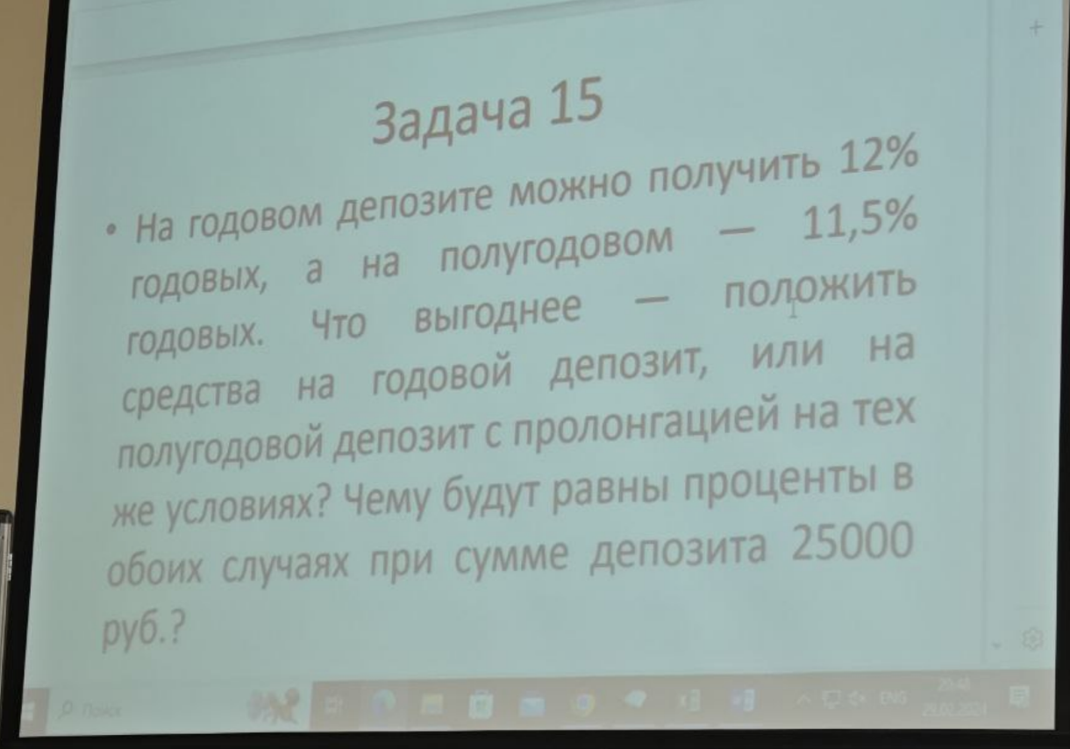

S0 | 1.12
S1 | 1.11831

